Sheet1
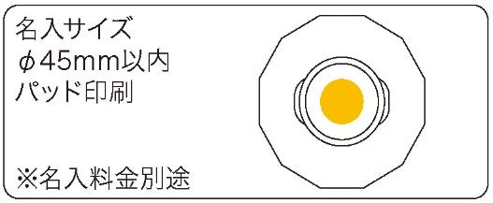
提 案 書

和柄ひょうのう |  | 参考上代 | ¥450 | 販売価格
 |  | （税別） |  | （税別）
【JAN】 | 4562121887138
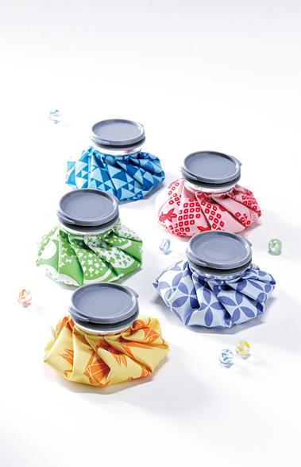 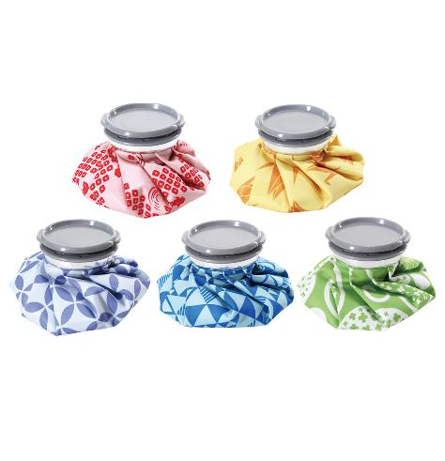 |  |  | 【商品番号】 7316 【本体サイズ】 φ145*40㎜・58ｇ 【パッケージサイズ】 160*180*40㎜・63ｇ 【個装形態】 ポリ袋入 【色・柄】 富士山・金魚・紫陽花・朝顔・折鶴（柄指定不可） 【材質】 ポリプロピレン・PVC・ポリエステル・アルミ 【入数】 120 【商品説明】 色鮮やかな和テイストのデザインがココロをくすぐります 【備考】 SDGsNO.12.13 【生産国】 中国

